Info
Evolution er en ledende B2B tilbyder av online casino spill, som innebærer både live og virtuelle spill. De tilbyr disse spillene under en rekke merker til 600+ operatører over hele veden
De er involvert i utvikling, produksjon, markedsføring og lisensiering

De operer i både Live og RNG segmentene.
Live segmentet innebærer live-casino. Her streames spillet direkte fra Evolution sine studio med ekte dealere
Random number generator (RNG) er spill som er styrt av datamaskinen. Her styrer en algoritme alle utfallene. | Kunder:
 | Evolutions største kunde står for rundt 13% av inntektene. De 5 største står for nesten halvparten på 46%
Live er Evolution sitt klart største segment og derfor er personell kostnader også deres største kostnad.
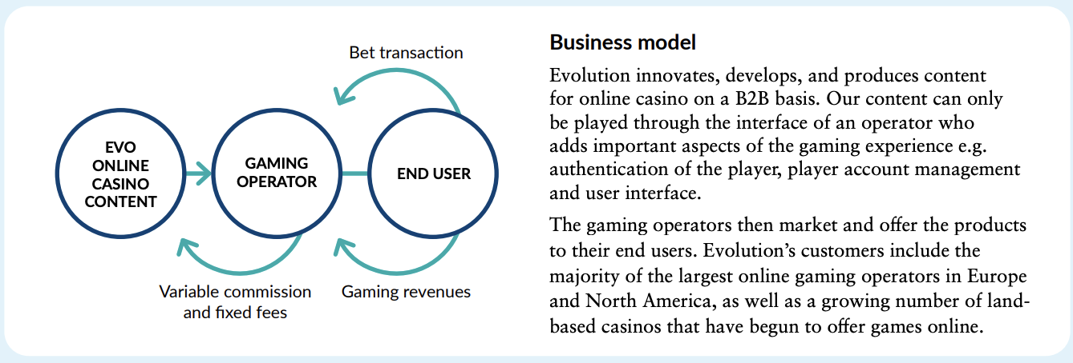

 | Q424

Press releases:
04.08.25: EVO kjøper tilbake 173 767 aksjer
28.07.25: EVO kjøper tilbake 171 000 aksjer
21.07.25: EVO kjøper tilbake 130 389 aksjer
14.07.25: EVO kjøper tilbake 195 700 aksjer
07.07.25: EVO kjøper tilbake 145 000 aksjer
03.07.25: EVO går inn i Rhode Isalnd gjennom et partnerskap med Ballys corporation
01.07.25: EVO inngår samarbeid med Hasbro. Dette innebærer at Evo skal være levere blant annet Monopol. Nye spill vil bli lansert fra januar 26
30.06.25: EVO kjøper tilbake 133 000 aksjer
23.06.25: EVO kjøper tilbake 49 500 aksjer
16.06.25: EVO kjøper tilbake 98 045 aksjer
09.06.25: EVO kjøper tilbake 217 000 aksjer
02.06.25: EVO kjøpter tilbake 202 847 aksjer
26.05.25: EVO kjøper tilbake 259 000 aksjer
19.05.25: EVO kjøper tilbake 135 000 aksjer
31.03.25: EVO kjøper tilbake 178 880 aksjer
24.03.25: EVO kjøper tilbake 207 854 aksjer
17.03.25: EVO kjøper tilbake 557 731 aksjer
10.03.25: EVO kjøper tilbake 297 324 aksjer
03.03.25: EVO kjøper tilbake 288 382 aksjer
24.02.25: EVO kjøper tilbake 359 100 aksjer
17.02.25: EVO kjøper tilbake 210 810 aksjer
13.02.25: Lanserer live dealer spill på bet365 i New Jearsey
10.02.25: Starter tilbakekjøp av 500 mill euro
07.01.25: EVO får ny CFO. Jacob Kaplan går av og Joakim Andersson kommer inn
20.12.24: Evolution Malta holding lisenser på bakgrunn av gamling act 2005. Undersøkelsen oppstår grunnet kommisjonen har identifisert Evolutions spill være tilgjengelig fra UK gjennom aktører som ikke har lisenser. EVO har 3% av sin inntekt fra UK
14.11.24: EVO forlenger sitt partnersakap med FanDuel casino med enda 3 år. Avtalen sikrer at Evolution er FanDuels eneste tilbyder av live casino spill
23.10.24: EVO kjøper tilbake 130 137 aksjer
21.10.24: EVO kjøper tilbake 707 100 aksjer
14.10.24: EVO kjøper tilbake 591 859 aksjer
07.10.24: EVO kjøper tilbake 335 068 aksjer

